상품제안서
머레이 블루투스 스피커 모음전 | 상품코드: F27844

 |  |  |  |  |  |  | 02-412-0044 | www.easy1.co.kr
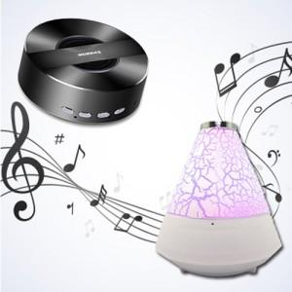

【상세/제작정보】

【인쇄/포장옵션】 | 레이저 / 포장불가능

【공급단가】 | 수량 | 40~ | 100~ | 500~ | 1,000~ | 2,000~
*VAT별도 | 단가 | 13,000원 | 12,790원 | 12,480원 | 12,160원 | 11,950원

【상품 URL】 | https://dev.easy1.co.kr:443/src/goods_detail.php?gdno=27844

